Modelis
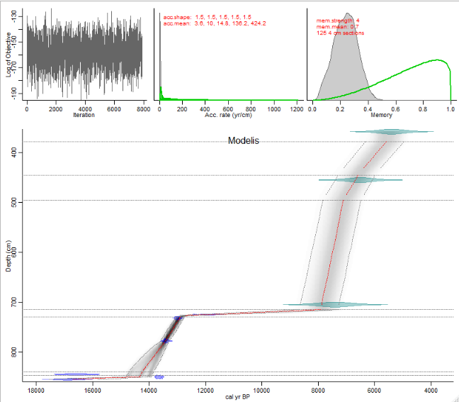
 | kodas
 | a<- (7400-6500)/(705-455) # pagal gylius ir datas (PGD)
 | b<- mean(c(24.83,13.67,6)) # tokia pati kaip f
 | c<- 10 # truputi greitesne sedimentacija nei b, truksta datu, kad paskaiciuoti PGD siame intervale
 | d<- (7400-6500)/(705-455) # PGD
 | e<- (11078-7400)/(732-705) # PGD
 | f<- mean(c(24.83,13.67,6)) # remtasi 3 straipsiniais
 | g<- mean(c(24.83,13.67,6)) # tokia pati kaip g
 | h<- (13900-11779)/(855-850) # PGD

 | greiciai<-c(a,b,c,d,e,f,g,h)

 | depths <- sort(
 | c(3.58, 3.68, 3.78, 4, 4.1, 4.2, 4.3, 4.45, 4.55, 4.85, 4.95,
 | 5.05, 5.4, 5.75, 5.85, 6.05, 6.5, 6.95, 7.05, 7.15, 7.25, 7.3,
 | 7.32, 7.48, 7.56, 7.58, 7.66, 7.7, 7.74, 7.78, 7.8, 7.82, 8.45,
 | 8.5, 8.55, 7.25, 7.26, 7.28, 7.3, 7.32, 7.34, 7.36, 7.38, 7.4,
 | 7.42, 7.44, 7.46, 7.48, 7.5, 7.52, 7.54, 7.56, 7.58, 7.6, 7.62,
 | 7.64, 7.66, 7.68, 7.7, 7.72, 7.74, 7.76, 7.78, 7.8, 7.82, 7.84,
 | 7.86, 7.88, 7.9, 7.92, 7.94, 7.96, 7.98, 8, 8.02, 8.04, 8.06,
 | 8.08, 8.1, 8.12, 8.14, 8.16, 8.18, 8.2, 8.22, 8.24, 8.26, 8.28,
 | 8.3, 8.32, 8.34, 8.36, 8.38, 8.4, 8.42, 8.44, 8.46, 8.48, 8.5,
 | 8.52, 8.54)
 | )

 | failiukas <- structure(list(labID = structure(1:9, .Label = c("1_OSL", "2_OSL",
 | "3_OSL", "4_C14", "5_C14", "6_C14", "7_C14", "8_C14", "9_C14"
 | ), class = "factor"), age = c(5400, 6500, 7400, 10200, 11078,
#Mean 95% confidence ranges 785 yr, min. 281 yr at 778 cm, max. 2135 yr at 854 cm | 11541, 13690, 11779, 13900), error = c(400, 400, 500, 90, 49,
#Warning! Only 78% of the dates overlap with the age-depth model (95% ranges) | 49, 195, 49, 210), depth = c(358, 455, 705, 725, 732, 778, 845,
 | 850, 855), cc = c(0, 0, 0, 1, 1, 1, 1, 1, 1)), class = "data.frame", row.names = c(NA,
 | -9L))

 | #29
 | dir.create(file.path(paste0(pagr_kelias,'Modelis')))
 | write.csv(x = failiukas,file.path(paste0(pagr_kelias,'Modelis//Modelis.csv')),row.names = F)
 | Bacon(core = "Modelis", coredir = file.path(pagr_kelias),
 | thick = 4, depths = depths*100,
 | boundary= (c(378 ,445,495,715,730,840,847)),
 | acc.mean = round(greiciai,1),
 | rotate.axes = T,rev.age = T)

